2020年度リーフレット（大阪）
ＴＢＭアカデミー
２０２０年度

”電験三種”受験対策講座


■講師
名 塚 幸 雄
○技術士（電気電子部門）
○電験一種合格
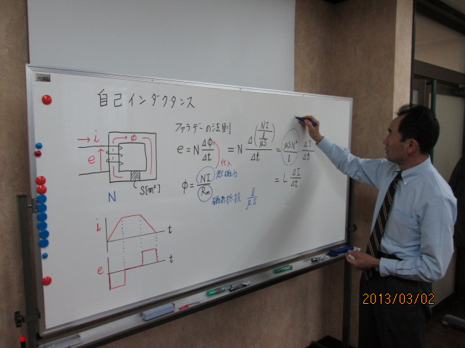
電気のプロが懇切丁寧に指導します

学生の方は無料で受講できます！
※大学・専門学校の学生に限る

場 所 |  |  |  |  | 東洋ビルメンテナンス株式会社 支社６階会議室

 |  |  |  |  |  |  | ※大阪支社へのアクセスにつきましては、裏面をご参照ください
申込方法 日 程 |  |  |  |  | ① 弊社ホームページより http://www.tbm.co.jp/

 |  |  |  |  | ② ＦＡＸ ０３－３５８０－１２４８ (裏面申込書をご使用ください)

←東京開催（ＴＶ会議システムで資料可能
講座 |  |  | 科目 | ２０２０年 |  |  |  |  |  |  |  |  | 定員 | 費用 | 備考
直前集中 講座 ９時～１６時 |  |  | 数学 | 2020-04-29 |  |  |  |  |  |  |  |  | ２４名 | 無料 | 学生無料
 |  |  | 理論 | 2020-05-23 |  | 2020-05-24 |  | 2020-06-13 |  |  |  |  | ２４名 | \6,000/日 | 学生無料
 |  |  | 電力 | 2020-06-14 |  | 2020-07-11 |  | 2020-08-29 |  |  |  |  | ２４名 | \6,000/日 | 学生無料
 |  |  | 機械 | 2020-06-27 |  | 2020-07-12 |  | 2020-07-19 | 2020-08-30 |  |  |  | ２４名 | \6,000/日 | 学生無料
 |  |  | 法規 | 2020-06-28 |  | 2020-07-18 |  |  |  |  |  |  | ２４名 | \6,000/日 | 学生無料
基礎講座 ９時～１６時 |  |  | 理論 | 2020-09-26 |  | 2020-09-27 |  | 2020-10-10 |  |  |  |  | ２４名 | \6,000/日 | 学生無料
 |  |  | 電力 | 2020-10-11 |  | 2020-10-25 |  | 2020-11-21 |  |  |  |  | ２４名 | \6,000/日 | 学生無料
 |  |  | 機械 | 2020-10-24 |  | 2020-11-07 |  | 2020-10-25 | 2020-12-05 |  |  |  | ２４名 | \6,000/日 | 学生無料
 |  |  | 法規 | 2020-11-08 |  | 2020-12-06 |  |  |  |  |  |  | ２４名 | \6,000/日 | 学生無料
 | ※日程は変更することがありますので詳細はホームページをご覧ください
 | ※学生の方は、顔写真付きの学生証を持参してください
Ｔｏｙｏ Ｂｕｉｌｄｉｎｇ Ｍａｉｎｔｅｎａｎｃｅ Ｃｏ.，Ｌｔｄ

⇒ＦＡＸ ０６-６２０１-１４７７

ＴＢＭ アカデミー ”電験三種”受験対策講座 【申込書】

受講までの流れ |  | １.． 弊社ホームページでご希望の講座の申込状況を確認 ２.． Ｅ-ＭａｉｌまたはＦＡＸで申込 ３． ＴＢＭアカデミーより「受講票」を送付 （当日ご持参ください） ４． 受講料を現金でお支払いの場合は当日持参して下さい。振込をご希望の方は、お問い合わせください。

受講希望者 |  | 住 所 |  | 〒

 |  | 受付票等 送付先 |  | 〒

 |  |  |  |  |  | （「受付票」・「受講票」を郵送ご希望の場合のみご記入ください）
 |  | お名前 |  |  |  |  |  |  |  |  |  | 学校名又は 勤務先名

 |  | 電話・ＦＡＸ |  | 電話 （ ） |  |  |  |  | FAX ( ) |  |  |  |  | 携帯 ( )

 |  | Ｅ-Ｍａｉｌ |  |  |  |  |  |  |  |  |  | □ 学生 |  | 領収書 □不要 |  | □ 個人名
 |  |  |  |  |  |  |  |  |  |  |  | □ 社会人 |  | □要 宛名 |  | □ 会社名

講座 |  | 科目 |  | 日 程 （ご希望の受講日に○印をおつけください）

←東京開催（ＴＶ会議システムで資料可能
直前集中講座 |  | 数 学 |  | 2020-04-29

 |  | 理 論 |  | 2020-05-23 |  |  |  | 2020-05-24 |  |  | 2020-06-13

 |  | 電 力 |  | 2020-06-14 |  |  |  | 2020-07-11 |  |  | 2020-08-29

 |  | 機 械 |  | 2020-06-27 |  |  |  | 2020-07-12 |  |  | 2020-07-19 |  |  | 2020-08-30

学生の方は全講座無料
 |  | 法 規 |  | 2020-06-28 |  |  |  | 2020-07-18

基礎講座 |  | 理 論 |  | 2020-09-26 |  |  |  | 2020-09-27 |  |  | 2020-10-10

 |  | 電 力 |  | 2020-10-11 |  |  |  | 2020-10-25 |  |  | 2020-11-21

 |  | 機 械 |  | 2020-10-24 |  |  |  | 2020-11-07 |  |  | 2020-11-22 |  |  | 2020-12-05

 |  | 法 規 |  | 2020-11-08 |  |  |  | 2020-12-06

 | ★他の方を紹介頂いた方、紹介された方、２科目以上全日程受講の方は１日1000円割り引きます。
 |  |  | 紹介者がいる場合はお名前を下記に記入してください
紹介したい方 ・ |  |  |  |  |  |  |  |  |  | 紹介して頂いた方 ・

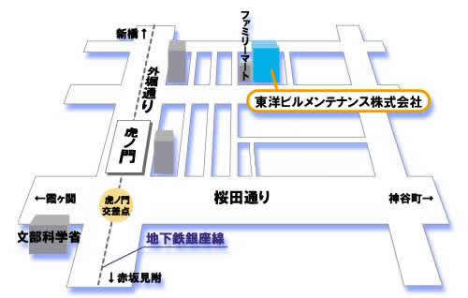
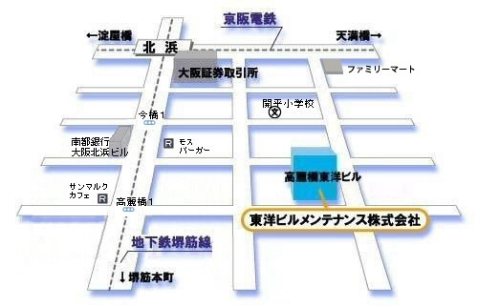

 |  |  |  |  |  |  |  |  |  |  |  |  | 〒541-0043

 |  |  |  |  |  |  |  |  |  |  |  |  | 大阪府大阪市中央区高麗橋1-5-2

 |  |  |  |  |  |  |  |  |  |  |  |  |  | ＴＥＬ ０６-６２０１-１４８３

 |  |  |  |  |  |  |  |  |  |  |  |  |  | ＦＡＸ ０６-６２０１-１４７７

